label
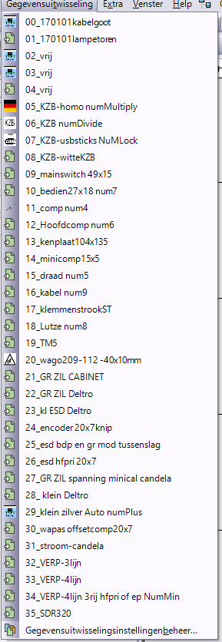
ifa180001
fas
gent |  |  |  |  | 6
Prefix1 | prefix2 | comp | draad | printaantal | draad | comp | groenmod | klemmenrij | tm5 | hoofdcomp | lutze | rzr | output | h
a1 |  | 1f4 | 13 |  | draad | comp |  |  |  | hoofdcomp | lutze |  | +a1-1f4/13
a1 |  | 1f4 | 13 |  | draad | comp |  |  |  | hoofdcomp | lutze
a1 | 2a3 | xs15 | 15 |  | draad | comp | groenmod |  |  | hoofdcomp | lutze |  | +a1-1f4/13
a1 | 2a3 | xs15 | 16 |  | draad | comp | groenmod |  |  | hoofdcomp | lutze
a1 |  | xl1 | 2 |  | draad |  |  | klemmenrij | TM5 | hoofdcomp | lutze |  | +a1-xs15/15
a1 |  | xl1 | 36 |  | draad |  |  | klemmenrij | TM5 | hoofdcomp | lutze
a1 |  | pe1 | pe | 0 | draad |  |  |  |  | hoofdcomp | lutze |  | +a1-xs15/16

 |  |  |  |  |  |  |  |  |  |  |  |  | +a1-xl1/2

 |  |  |  |  |  |  |  |  |  |  |  |  | +a1-xl1/36

 | usb.txt deleted

